ЛР 2
 |  |  |  |  |  |  |  |  |  |  |  |  |  |  | Лабораторная работа № 2, вариант |  |  |  |  | 70
 |  |  |  |  |  |  |  |  |  |  |  |  |  |  | Законы распределении случайных погрешностей.

2.1. Обработка группы измерений: (МО, СКП, построение гистограммы, полигона распределения, статистической, кумулятивной функции распределения)

№ | Группы значений |  |  |  |  |  |  |  |  |  |  |  |  | Количество измерений в группе | Статистическая частота | Накопленная частота
 | Границы группы |  |  |  |  |  |  |  |  | Среднее в группе |  |  |  | ni | Pi | Fi | Di | Di * Pi | Vi | Vi*Pi | Vi2*Pi | Vi3*Pi | Vi4*Pi | z | f(z) | f(V)
1 | 49 | ° | 50.0 | ¢ | - | 49 | ° | 50.1 | ¢ | 49 | ° | 50.05 | ¢ | 17 | 0.045945945946 | 0.045945945946 | 0.05 | 0.002 | -0.403 | -0.019 | 0.007 | -0.003 | 0.001 | -1.99 | 0.055 | 0.273
2 | 49 | ° | 50.1 | ¢ | - | 49 | ° | 50.2 | ¢ | 49 | ° | 50.15 | ¢ | 26 | 0.07027027027 | 0.11621621622 | 0.15 | 0.011 | -0.303 | -0.021 | 0.006 | -0.002 | 0.001 | -1.50 | 0.131 | 0.646
3 | 49 | ° | 50.2 | ¢ | - | 49 | ° | 50.3 | ¢ | 49 | ° | 50.25 | ¢ | 44 | 0.11891891892 | 0.23513513514 | 0.25 | 0.030 | -0.203 | -0.024 | 0.005 | -0.001 | 0.000 | -1.00 | 0.242 | 1.197
4 | 49 | ° | 50.3 | ¢ | - | 49 | ° | 50.4 | ¢ | 49 | ° | 50.35 | ¢ | 61 | 0.16486486486 | 0.4 | 0.35 | 0.058 | -0.103 | -0.017 | 0.002 | 0.000 | 0.000 | -0.51 | 0.352 | 1.738
5 | 49 | ° | 50.4 | ¢ | - | 49 | ° | 50.5 | ¢ | 49 | ° | 50.45 | ¢ | 70 | 0.18918918919 | 0.58918918919 | 0.45 | 0.085 | -0.003 | -0.001 | 0.000 | 0.000 | 0.000 | -0.01 | 0.400 | 1.976
6 | 49 | ° | 50.5 | ¢ | - | 49 | ° | 50.6 | ¢ | 49 | ° | 50.55 | ¢ | 62 | 0.16756756757 | 0.75675675676 | 0.55 | 0.092 | 0.097 | 0.016 | 0.002 | 0.000 | 0.000 | 0.48 | 0.356 | 1.761
7 | 49 | ° | 50.6 | ¢ | - | 49 | ° | 50.7 | ¢ | 49 | ° | 50.65 | ¢ | 45 | 0.12162162162 | 0.87837837838 | 0.65 | 0.079 | 0.197 | 0.024 | 0.005 | 0.001 | 0.000 | 0.97 | 0.249 | 1.229
8 | 49 | ° | 50.7 | ¢ | - | 49 | ° | 50.8 | ¢ | 49 | ° | 50.75 | ¢ | 27 | 0.072972972973 | 0.95135135135 | 0.75 | 0.055 | 0.297 | 0.022 | 0.006 | 0.002 | 0.001 | 1.47 | 0.136 | 0.672
9 | 49 | ° | 50.8 | ¢ | - | 49 | ° | 50.9 | ¢ | 49 | ° | 50.85 | ¢ | 18 | 0.048648648649 | 1 | 0.85 | 0.041 | 0.397 | 0.019 | 0.008 | 0.003 | 0.001 | 1.96 | 0.058 | 0.288
S |  |  |  |  |  |  |  |  |  |  |  | n | = | 370 | 1 |  | 4.05 | 0.453 | -0.024 | 0.000 | 0.041 | 0.000 | 0.004
Математическое ожидание
x̅ | 49 | ° | 50.45 | ¢ |  |  |  |  |  |  |  | СКП |  | m | 0.202

 |  |  |  |  |  |  |  |  |  |  |  | СКП МО |  | mx̅ | 0.010522263189

Гистограмма и полигон распределения
Стандартное нормальное распределение

Статистическя и кумулятивная функции распределения
Нормальное распределение

2.2 Найти доверительную Р попадания измерения в заданный интервал

xa | 49 | ° | 50.3 | ¢ |  |  |  |  |  |  |  |  |  | z1 | -0.75 |  | Ф(z1) | 0.547
xb | 49 | ° | 50.8 | ¢ |  |  |  |  |  |  |  |  |  | z2 | 1.72 |  | Ф(z2) | 0.915

 |  |  |  |  |  |  |  |  |  |  |  |  |  | Р = | 0.731 | = | 73.1 | %

2.3 Найти доверительные интервалы измерений, симметричные относительно СА при известном СКП измерений, с заданной вероятностью

Р | 75.1 |  |  | %

xa | 49 | ° | 50.22 | ¢ |  |  |  |  |  |  |  |  |  | z | 1.15
xb | 49 | ° | 50.69 | ¢ |  |  |  |  |  |  |  |  |  | V | 0.23275973969

ЛР 11-12
 | Лабораторная работа № 11, вариант |  |  |  |  |  |  |  |  |  |  |  |  |  |  |  | Лабораторная работа № 12, вариант |  |  |  |  |  |  |  |  |  |  | 70
ОПРЕДЕЛЕНИЕ ОБСЕРВОВАННЫХ КООРДИНАТ МЕСТА СУДНА ПО ДВУМ ЛП |  |  |  |  |  |  |  |  |  |  |  |  |  |  |  | ОЦЕНКА ТОЧНОСТИ ОБСЕРВОВАННЫХ КООРДИНАТ МЕСТА СУДНА ПО 2 ЛП

Объекты | Координаты объектов |  |  |  |  |  |  |  |  |  | НП |  |  | СКП НП m |  | Ориентир | Dj |  |  |  |  | Dw |  |  |  |  | Di | ИП i | DD | gi | t | n | m
 | j |  |  |  |  | l |  |  |  |  |  |  |  |  |  | 1 | 0 | ° | 10.8 | ¢ | N | 0 | ° | 18.6 | ¢ | W | 21.52 | 300.0 | 2.47 | 1 | 120.0 | 2.47 | 0.28023055192
Судно | 50 | ° | 55.6 | ¢ | N | 176 | ° | 1.8 | ¢ | E |  |  |  |  |  | 2 | 0 | ° | 21.2 | ¢ | N | 0 | ° | 14.8 | ¢ | E | 25.83 | 34.9 | -2.14 | 1 | 214.9 | -2.14 | 0.23028106024
Ориентир 1 | 51 | ° | 6.4 | ¢ | N | 175 | ° | 32.2 | ¢ | E | D1 | 23.991437375 | nm | 1.1680440298 | %
Ориентир 2 | 51 | ° | 16.8 | ¢ | N | 176 | ° | 25.4 | ¢ | E | D2 | 23.690330851 | nm | 0.97204661975 | % | Определение элементов СКЭ
 |  |  |  |  |  |  |  |  |  |  |  |  |  |  |  | Dj | 0 | ° | 0.4 | ¢ | N |  |  |  |  |  | q = | 85.15 |  | Mo = | 0.36
 | ЛП 1 |  |  |  |  | ЛП 2 |  |  |  |  |  |  |  |  |  | j ср | 50 | ° | 55.9 | ¢ | N |  |  |  |  |  | a+b = | 0.51 |  | l = | 1.22
 | Dj1 |  |  |  |  | Dj2 |  |  |  |  |  |  |  |  |  | Dl | 0 | ° | 4.9 | ¢ | E |  |  |  |  |  | a-b = | 0.05 |  | m = | 0.82
 | 0 | ° | 10.774671847 | ¢ | N | 0 | ° | 21.182626727 | ¢ | N |  |  |  |  |  | jo | 50 | ° | 56.1 | ¢ | N |  |  |  |  |  | a = | 0.28 |  | y = | -14.24
 |  |  |  |  |  |  |  |  |  |  |  |  |  |  |  | lo | 175 | ° | 56.9 | ¢ | E |  |  |  |  |  | b = | 0.23
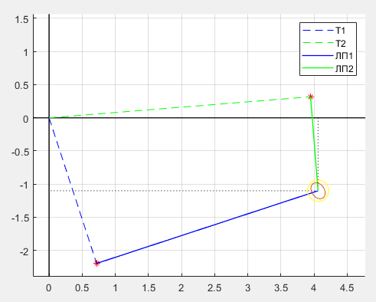
 | Dl1 |  |  |  |  | Dl2
 | 0 | ° | 29.608391887 | ¢ | W | 0 | ° | 23.531886012 | ¢ | E

 | j ср 1 |  |  |  |  | j ср 2
 | 51 | ° | 1.0353670032 | ¢ | N | 51 | ° | 6.2393444435 | ¢ | N
 |  |  |  |  |  |  |  |  |  |  |  |  |  |  |  |  |  |  |  |  |  |  |  |  |  |  |  |  |  | `
 | Dw1 |  |  |  |  | Dw2
 | 0 | ° | 18.626233842 | ¢ | W | 0 | ° | 14.775880024 | ¢ | E

 | ИП с1 |  |  |  |  | ИП с2
 | 300.0 |  |  |  | ° | 34.9 |  |  |  | °

 | D с1 |  |  |  |  | D с2
 | 21.52 |  |  |  | ¢ | 25.83 |  |  |  | ¢

 | t D1 |  |  |  |  | t D2
 | 120.0 |  |  |  | ° | 214.9 |  |  |  | °

 | g D1 |  |  |  |  | g D2
 | 1 |  |  |  |  | 1

 | DD1 |  |  |  |  | DD2
 | 2.47 |  |  |  | ¢ | -2.14 |  |  |  | ¢

 | n1 |  |  |  |  | n2
 | 2.47 |  |  |  | ¢ | -2.14 |  |  |  | ¢

 | Dj |  |  |  |  | Dw
 | 0.44 |  |  |  | ¢ | 3.11 |  |  |  | ¢

 | j ср |  |  |  |  | Dl
 | 50 | ° | 55.9 | ¢ | N | 4.93 |  |  |  | ¢

 | jo |  |  |  |  | lo
 | 50 | ° | 56.1 | ¢ | N | 176 | ° | 6.7777877728 | ¢ | E

ЛР 13
 | Лабораторная работы № 13, вариант |  |  |  |  |  |  |  |  | 70
ОПРЕДЕЛЕНИЕ ОБСЕРВОВАННЫХ КООРДИНАТ МЕСТА СУДНА ПО
ИЗБЫТОЧНЫМ ЛИНИЯМ ПОЛОЖЕНИЯ ПРИ СЛУЧАЙНЫХ ПОГРЕШНОСТЯХ
Объекты | Координаты объектов |  |  |  |  |  |  |  |  |  | НП |  |  | СКП НП m |  |  | ИП с | D с | t П | g п | DП | n | mлп | Pлп
 | j |  |  |  |  | l |  |  |  |  |  |  |  |  |  | Ор-р 1 | 220.08 | 25.66 | 130.08 | 2.23 | 5.54 | 2.48 | 0.34 | 8.73
Судно | 44 | ° | 45.3 | ' | N | 176 | ° | 40.1 | ' | E |  |  |  |  |  | Ор-р 2 | 295.02 | 17.07 | 205.02 | 3.36 | 6.06 | 1.81 | 0.17 | 35.92
Ориентир 1 | 44 | ° | 25.6 | ' | N | 176 | ° | 16.9 | ' | E | B1 | 225.62081641 | ° | 0.75603625982 | ° | Ор-р 3 | 25.93 | 23.91 | 295.93 | 2.40 | 18.35 | 7.65 | 0.57 | 3.09
Ориентир 2 | 44 | ° | 52.5 | ' | N | 176 | ° | 18.3 | ' | E | B2 | 301.0849506 | ° | 0.5600388498 | ° | Ор-р 4 | 110.97 | 28.74 | 20.97 | 1.99 | 4.48 | 2.25 | 0.59 | 2.91
Ориентир 3 | 45 | ° | 6.8 | ' | N | 176 | ° | 54.8 | ' | E | B3 | 44.275246986 | ° | 1.3640414398 | °
Ориентир 4 | 44 | ° | 35.0 | ' | N | 177 | ° | 17.8 | ' | E | B4 | 115.44877645 | ° | 1.1680440298 | ° |  | ЛП 1 | ЛП 2 | ЛП 3 | ЛП 4 | S
Судно | 44 | ° | 45.25603626 | ' | N | 176 | ° | 40.06003885 | ' | E |  |  |  |  |  | sin | 0.77 | -0.42 | -0.90 | 0.36
 | Ор-р 1 |  |  |  |  | Ор-р 2 |  |  |  |  |  |  |  |  |  | cos | -0.64 | -0.91 | 0.44 | 0.93
Dj= | 0 | ° | 19.6 | ¢ | S | 0 | ° | 7.2 | ¢ | N |  |  |  |  |  | Psin2 | 5.11 | 6.43 | 2.50 | 0.37 | 14.41 | B2
Dl= | 0 | ° | 23.197589613 | ¢ | W | 0 | ° | 21.8 | ¢ | W |  |  |  |  |  | Pcos2 | 3.62 | 29.50 | 0.59 | 2.54 | 36.24 | A1
j ср= | 44 | ° | 35.4 | ¢ | N | 44 | ° | 48.9 | ¢ | N |  |  |  |  |  | Psincos | -4.30 | 13.77 | -1.21 | 0.97 | 9.23 | B1=A2
Dw= | 0 | ° | 16.519941408 | ¢ | W | 0 | ° | 15.5 | ¢ | W |  |  |  |  |  | Pnsin | 16.57 | -27.44 | -21.25 | 2.34 | -29.79 | L2
 |  |  |  |  |  |  |  |  |  |  |  |  |  |  |  | Pncos | -13.94 | -58.79 | 10.33 | 6.11 | -56.28 | L1
 | Ор-р 3 |  |  |  |  | Ор-р 4
Dj= | 0 | ° | 21.5 | ¢ | N | 0 | ° | 10.3 | ¢ | S |  |  |  |  |  | D | 436.94
Dl= | 0 | ° | 14.8 | ¢ | E | 0 | ° | 37.735066935 | ¢ | E
j ср= | 44 | ° | 56.005380979 | ¢ | N | 44 | ° | 40.112850487 | ¢ | N |  |  |  |  |  | Пара ЛП | Qij | Pij | Djij | Dwij | PDjij | PDwij
Dw= | 0 | ° | 10.5 | ¢ | E | 0 | ° | 26.836632256 | ¢ | E |  |  |  |  |  | 1--2 | -74.94 | 292.28 | -2.52 | 1.12 | -735.92 | 328.57
 |  |  |  |  |  |  |  |  |  |  |  |  |  |  |  | 1--3 | -165.85 | 1.61 | -33.08 | -24.60 | -53.27 | -39.60
Dj= | -1.23 |  |  |  | ¢ |  |  |  |  |  |  |  |  |  |  | 1--4 | 109.11 | 22.70 | 0.88 | 3.98 | 19.94 | 90.38
Dw= | -1.28 |  |  |  | ¢ |  |  |  |  |  |  |  |  |  |  | 2--3 | -90.91 | 110.90 | 1.61 | -7.73 | 178.92 | -856.80
 |  |  |  |  |  |  |  |  |  |  |  |  |  |  |  | 2--4 | 184.05 | 0.52 | 22.59 | -52.67 | 11.80 | -27.51
j ср= | 44 | ° | 44.6 | ¢ | N |  |  |  |  |  |  |  |  |  |  | 3--4 | 274.96 | 8.93 | 4.78 | -6.19 | 42.65 | -55.25
Dl= | -1.81 |  |  |  | ¢ |  |  |  |  |  |  |  |  |  |  | S |  | 436.94 |  |  | -535.87 | -560.22

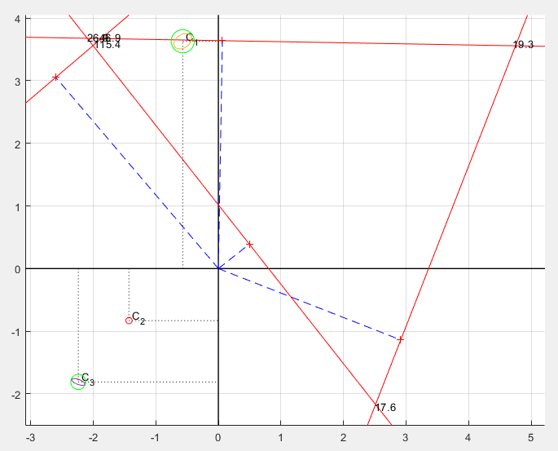
jo= | 44 | ° | 44.0 | ¢ | N |  |  |  |  |  |  |  |  |  |  | tg(2t') | 0.85 |  | a | 0.30
lo= | 176 | ° | 38.3 | ¢ | E |  |  |  |  |  |  |  |  |  |  | PS | 50.65 |  | b | 0.16 | #REF!
 |  |  |  |  |  |  |  |  |  |  |  |  |  |  |  | Pг | 28.59
 |  |  |  |  |  |  |  |  |  |  |  |  |  |  |  | Pmin | 11.03 |  | S Pлп | = | B2+A1
 |  |  |  |  |  |  |  |  |  |  |  |  |  |  |  | Pmax | 39.62 |  | 50.65 | = | 50.65

 |  |  |  |  |  |  |  |  |  |  |  |  |  |  |  | 2t | 0.70174346496 | 40.2 | °
 |  |  |  |  |  |  |  |  |  |  |  |  |  |  |  | t | 0.35087173248 | 20.1 | °
 |  |  |  |  |  |  |  |  |  |  |  |  |  |  |  | cos2t/(A1-B2) |  | 0.035

 |  |  |  |  |  |  |  |  |  |  |  |  |  |  |  | t' -- направление |  | малой | полуоси

 |  |  |  |  |  |  |  |  |  |  |  |  |  |  |  | Мо | 0.34

ЛР 14
 |  |  | Лабораторная работа № 14, вариант |  | 70
ГРАФОАНАЛИТИЧЕСКОЕ ОПРЕДЕЛЕНИЕ И ОЦЕНКА ТОЧНОСТИ ОМС ПРИ ИЗБЫТОЧНЫХ ЛИНИЯХ ПОЛОЖЕНИЯ

 |  | t П | Pлп | n |  | Пара ЛП | Pij | Djij | Dwij
 | Ор-р 1 | 130.08 | 8.73 | 2.48 |  | 1--2 | 292.3 | -2.52 | 1.12
 | Ор-р 2 | 205.02 | 35.92 | 1.81 |  | 1--3 | 1.6 | -33.08 | -24.60
 | Ор-р 3 | 295.93 | 3.09 | 7.65 |  | 1--4 | 22.7 | 0.88 | 3.98
 | Ор-р 4 | 20.97 | 2.91 | 2.25 |  | 2--3 | 110.9 | 1.61 | -7.73
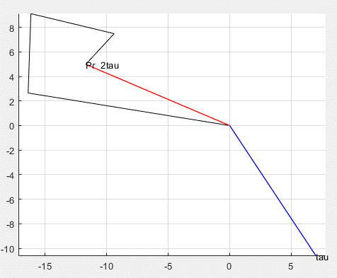
 |  |  |  |  |  | 2--4 | 0.5 | 22.59 | -52.67
 |  |  |  |  |  | 3--4 | 8.9 | 4.78 | -6.19

ЛР 15
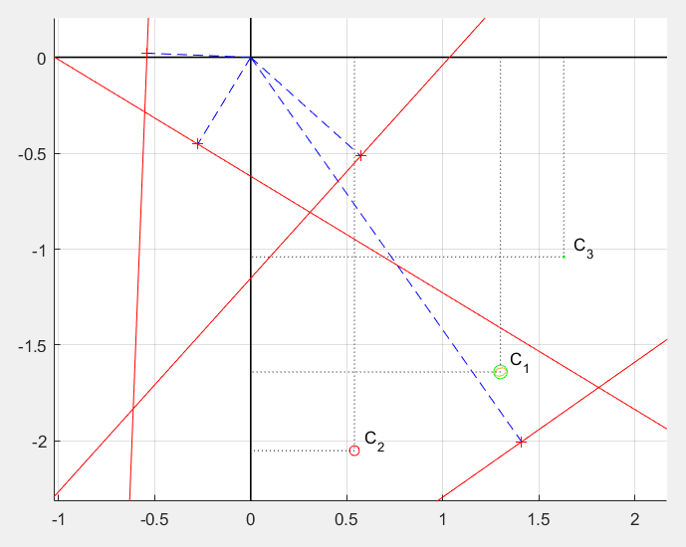
 |  | Лабораторная работа № 15, вариант |  |  |  | 70
ОПРЕДЕЛЕНИЕ ОБСЕРВОВАННЫХ КООРДИНАТ МЕСТА СУДНА ПО
ИЗБЫТОЧНЫМ ЛП ПРИ ДЕЙСТВИИ СЛУЧАЙНЫХ И СИСТЕМАТИЧЕСКИХ ПОГРЕШНОСТЕЙ
15.1 Определение ОМС при повторяющихся систематических погрешностях
 | Пары ЛП
 | 1--2 | 1--3 | 1--4 | 2--3 | 2--4 | 3--4
Dt | 74 | 165 | 109 | 90 | 184 | 274

 | 2--4 |  |  | 1--3
A1 | -4.90 |  | A2 | 2.49
B1 | -2.13 |  | B2 | -3.86
L1 | 1.58 |  | L2 | 12.80

D | 24.25 |  | Dj | 0.87 |  |  | jo | 44 | ° | 46.1 | ¢ | N
Dw | -2.75 |  | Dl | -3.87 |  |  | lo | 176 | ° | 36.2 | ¢ | E

15.2 Определение ОМС при совместном действии
случайных и систематических погрешностей
К-ты ЛП | ЛП 1 | ЛП 2 | ЛП 3 | ЛП 4 | среднее
bi | 1.71 | -1.42 | -2.16 | 0.71 | -0.29
ai | -1.44 | -3.04 | 1.05 | 1.86 | -0.39
DU | 5.54 | 6.06 | 18.35 | 4.48 | 8.61

К-ты ЛР | ЛП 1 | ЛП 2 | ЛП 3 | ЛП 4 | S
b'i | 2.00 | -1.13 | -1.87 | 1.00 | 0.00
a'i | -1.05 | -2.65 | 1.44 | 2.25 | 0.00
DU' | -3.07 | -2.54 | 9.74 | -4.13 | 0.00
Pia2 | 9.54 | 252.11 | 6.41 | 14.80 | 282.85
Pib2 | 34.80 | 45.99 | 10.77 | 2.92 | 94.48
Piba | -18.22 | 107.68 | -8.31 | 6.58 | 87.73
PiaDU | 27.96 | 242.13 | 43.32 | -27.12 | 286.30
PibDU | -53.41 | 103.42 | -56.16 | -12.05 | -18.20
PiDU2 | 81.98 | 232.56 | 292.88 | 49.68 | 657.10

A1 | 282.85 | B1 | 87.73 | L1 | 286.30
A2 | 87.73 | B2 | 94.48 | L2 | -18.20

D | 19026.88 |  | Dj | 1.51 |  |  | jo | 44 | ° | 46.8 | ¢ | N
Dw | -1.59 |  | Dl | -2.24 |  |  | lo | 176 | ° | 37.8 | ¢ | E

tg(2t') | 0.93 |  | a | 0.129
PS | 377.33 |  | b | 0.056
Pг | 257.44 |  | Мо | 0.14
Pmin | 59.95
Pmax | 317.38 |  | cos2t/(A1-B2) |  | 0.00
 | рад | град
2t | 0.75 | 42.97
t | 0.37 | 21.48 | t' -- направление |  | малой | полуоси

